N.75-2566
ภาพถ่ายและรูปตัดขวางลำน้ำสถานีสำรวจอุทกวิทยาน้ำว้า (N.75)
สะพานท่าลี่ ต.ขึ่ง อ.เวียงสา จ.น่าน ปี 2566
 |  |  |  |  |  |  |  |  |  |  |  | 2565 |  |  | 2566
 |  |  |  |  |  |  |  |  |  |  |  | สำรวจเมื่อ 27 ม.ค.2565 |  |  | สำรวจเมื่อ 19 ม.ค.2566
 |  |  |  |  |  |  |  |  |  |  |  | ระยะ | ระดับ | ผิวน้ำ | ระยะ | ระดับ | ผิวน้ำ
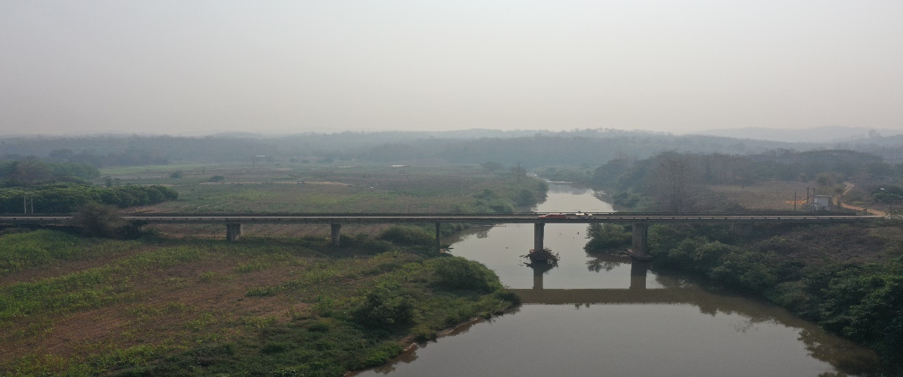
 |  |  |  |  |  |  |  |  |  |  |  | -50 | 196.592 | 184.135 | -50 | 196.618 | 184.145
 |  |  |  |  |  |  |  |  |  |  |  | -40 | 196.635 | 184.135 | -40 | 196.653 | 184.145
 |  |  |  |  |  |  |  |  |  |  |  | -30 | 196.644 | 184.135 | -30 | 196.666 | 184.145
 |  |  |  |  |  |  |  |  |  |  |  | -20 | 196.615 | 184.135 | -20 | 196.643 | 184.145
 |  |  |  |  |  |  |  |  |  |  |  | -10 | 196.542 | 184.135 | -10 | 196.556 | 184.145
 |  |  |  |  |  |  |  |  |  |  |  | 0 | 196.629 | 184.135 | 0 | 196.629 | 184.145
 |  |  |  |  |  |  |  |  |  |  |  | 0 | 195.372 | 184.135 | 0 | 195.380 | 184.145
 |  |  |  |  |  |  |  |  |  |  |  | 5 | 194.449 | 184.135 | 5 | 194.436 | 184.145
 |  |  |  |  |  |  |  |  |  |  |  | 10 | 194.301 | 184.135 | 10 | 194.233 | 184.145
 |  |  |  |  |  |  |  |  |  |  |  | 15 | 194.059 | 184.135 | 15 | 194.066 | 184.145
 |  |  |  |  |  |  |  |  |  |  |  | 20 | 193.894 | 184.135 | 20 | 193.878 | 184.145
 |  |  |  |  |  |  |  |  |  |  |  | 25 | 193.446 | 184.135 | 25 | 193.517 | 184.145
 |  |  |  |  |  |  |  |  |  |  |  | 30 | 192.629 | 184.135 | 30 | 192.628 | 184.145
 |  |  |  |  |  |  |  |  |  |  |  | 35 | 192.293 | 184.135 | 35 | 192.381 | 184.145
รูปตัดขวางลำน้ำน้ำว้าที่แนวสำรวจปริมาณน้ำ
 | รูปตัดปี2566 |  | ระดับน้ำขณะสำรวจ
-50 | 196.618 | 105 | 184.145
-40 | 196.653 | 110 | 184.145
-30 | 196.666 | 115 | 184.145
-20 | 196.643 | 120 | 184.145
-10 | 196.556 | 125 | 184.145
0 | 196.629 | 130 | 184.145
0 | 195.380 | 135 | 184.145
5 | 194.436 | 140 | 184.145
10 | 194.233
15 | 194.066
20 | 193.878
25 | 193.517
30 | 192.628
35 | 192.381
40 | 192.399
45 | 191.541
50 | 190.855
55 | 190.514
60 | 190.292
65 | 190.029
70 | 189.902
75 | 189.635
80 | 189.319
85 | 189.019
90 | 188.548
95 | 187.175
100 | 185.721
104 | 184.145
105 | 183.845
110 | 182.225
115 | 182.015
120 | 181.485
125 | 180.995
130 | 183.085
135 | 183.445
140 | 183.985
145 | 185.544
150 | 186.155
155 | 186.491
160 | 189.140
165 | 191.911
170 | 194.026
175 | 194.859
180 | 195.252
185 | 195.410
190 | 195.882
190 | 196.591
200 | 196.706
210 | 196.864
220 | 197.382
...
 |  |  |  |  |  |  |  |  |  |  |  | 40 | 192.077 | 184.135 | 40 | 192.399 | 184.145
 |  |  |  |  |  |  |  |  |  |  |  | 45 | 191.402 | 184.135 | 45 | 191.541 | 184.145
 |  |  |  |  |  |  |  |  |  |  |  | 50 | 190.798 | 184.135 | 50 | 190.855 | 184.145
 |  |  |  |  |  |  |  |  |  |  |  | 55 | 190.461 | 184.135 | 55 | 190.514 | 184.145
 |  |  |  |  |  |  |  |  |  |  |  | 60 | 190.243 | 184.135 | 60 | 190.292 | 184.145
 |  |  |  |  |  |  |  |  |  |  |  | 65 | 190.042 | 184.135 | 65 | 190.029 | 184.145
 |  |  |  |  |  |  |  |  |  |  |  | 70 | 189.867 | 184.135 | 70 | 189.902 | 184.145
 |  |  |  |  |  |  |  |  |  |  |  | 75 | 189.561 | 184.135 | 75 | 189.635 | 184.145
 |  |  |  |  |  |  |  |  |  |  |  | 80 | 189.237 | 184.135 | 80 | 189.319 | 184.145
 |  |  |  |  |  |  |  |  |  |  |  | 85 | 188.985 | 184.135 | 85 | 189.019 | 184.145
 |  |  |  |  |  |  |  |  |  |  |  | 90 | 188.517 | 184.135 | 90 | 188.548 | 184.145
 |  |  |  |  |  |  |  |  |  |  |  | 95 | 187.357 | 184.135 | 95 | 187.175 | 184.145
 |  |  |  |  |  |  |  |  |  |  |  | 100 | 185.285 | 184.135 | 100 | 185.721 | 184.145
 |  |  |  |  |  |  |  |  |  |  |  | 103 | 184.135 | 184.135 | 103.54 | 184.145 | 184.145
 |  |  |  |  |  |  |  |  |  |  |  | 105 | 183.374 | 184.135 | 105 | 183.845 | 184.145
 |  |  |  |  |  |  |  |  |  |  |  | 110 | 182.304 | 184.135 | 110 | 182.225 | 184.145
 |  |  |  |  |  |  |  |  |  |  |  | 115 | 182.044 | 184.135 | 115 | 182.015 | 184.145
 |  |  |  |  |  |  |  |  |  |  |  | 120 | 180.964 | 184.135 | 120 | 181.485 | 184.145
ระยะ | -50 | -40 | -30 | -20 | -10 | 0 | 0 | 5 | 10 | 15 | 20 | 125 | 181.064 | 184.135 | 125 | 180.995 | 184.145
ระดับ | 196.618 | 196.653 | 196.666 | 196.643 | 196.556 | 196.629 | 195.380 | 194.436 | 194.233 | 194.066 | 193.878 | 130 | 183.284 | 184.135 | 130 | 183.085 | 184.145
ระยะ | 25 | 30 | 35 | 40 | 45 | 50 | 55 | 60 | 65 | 70 | 75 | 135 | 183.584 | 184.135 | 135 | 183.445 | 184.145
ระดับ | 193.517 | 192.628 | 192.381 | 192.399 | 191.541 | 190.855 | 190.514 | 190.292 | 190.029 | 189.902 | 189.635 | 140 | 183.964 | 184.135 | 140 | 183.985 | 184.145
ระยะ | 80 | 85 | 90 | 95 | 100 | 103.54 | 105 | 110 | 115 | 120 | 125 | 145 | 185.539 | 184.135 | 145 | 185.544 | 184.145
ระดับ | 189.319 | 189.019 | 188.548 | 187.175 | 185.721 | 184.145 | 183.845 | 182.225 | 182.015 | 181.485 | 180.995 | 150 | 186.072 | 184.135 | 150 | 186.155 | 184.145
ระยะ | 130 | 135 | 140 | 145 | 150 | 155 | 160 | 165 | 170 | 175 | 180 | 155 | 186.375 | 184.135 | 155 | 186.491 | 184.145
ระดับ | 183.085 | 183.445 | 183.985 | 185.544 | 186.155 | 186.491 | 189.140 | 191.911 | 194.026 | 194.859 | 195.252 | 160 | 189.176 | 184.135 | 160 | 189.140 | 184.145
ระยะ | 185 | 190 | 190 | 200 | 210 | 220 | 230 | 240 |  |  |  | 165 | 194.056 | 184.135 | 165 | 191.911 | 184.145
ระดับ | 195.410 | 195.882 | 196.591 | 196.706 | 196.864 | 197.382 | 198.069 | 198.909 |  |  |  | 170 | 194.029 | 184.135 | 170 | 194.026 | 184.145
ระยะ |  |  |  |  |  |  |  |  |  |  |  | 175 | 194.882 | 184.135 | 175 | 194.859 | 184.145
ระดับ |  |  |  |  |  |  |  |  |  |  |  | 180 | 195.323 | 184.135 | 180 | 195.252 | 184.145
 |  |  |  |  |  |  |  |  |  |  |  | 185 | 195.500 | 184.135 | 185 | 195.410 | 184.145
 | BM. | 196.616 | ม.(ร.ท.ก.) |  | ตลิ่งฝั่งซ้าย | 196.629 | ม.(ร.ท.ก.) |  | ตลิ่งฝั่งขวา | 196.591 | ม.(ร.ท.ก.) | 190 | 195.797 | 184.135 | 190 | 195.882 | 184.145
 | ท้องน้ำ | 180.995 | ม.(ร.ท.ก.) |  | ศูนย์เสา | 182.805 | ม.(ร.ท.ก.) |  | สำรวจเมื่อ 19 ม.ค.2566 |  |  | 190 | 196.591 | 184.135 | 190 | 196.591 | 184.145
 |  |  |  |  |  |  |  |  |  |  |  | 200 | 196.732 | 184.135 | 200 | 196.706 | 184.145
 |  |  |  |  |  |  |  |  | ผู้สำรวจ นายเชิดชู มะโนเจริญ |  |  | 210 | 196.892 | 184.135 | 210 | 196.864 | 184.145
 |  |  |  |  |  |  |  |  |  |  |  | 220 | 197.397 | 184.135 | 220 | 197.382 | 184.145
 |  |  |  |  |  |  |  |  |  |  |  | 230 | 198.078 | 184.135 | 230 | 198.069 | 184.145
 |  |  |  |  |  |  |  |  |  |  |  | 240 | 198.379 |  | 240 | 198.909 | 184.145

 |  |  |  | ตรวจสอบหมุดหลักฐานแล้ว

 |  |  |  |  | เปลี่ยนรูปแล้ว

